注文書
イオン能代店 お弁当注文票 |  |  |  |  |  |  |  |  |  | イオン能代店 担当窓口 伊藤 |  |  |  |  |  | mail itou-hiden@aeontohoku.co.jp |  |  |  |  |  | Fax 0185-55-2355
大学・団体名 |  | 同志社大学DERC | ＊ご注文は7月26日(金曜)18時までにお願いします。 急なキャンセルには、ご対応致しかねます。 ご容赦くださいませ。 ＊トレー等ごみは一緒にお持ちするごみ袋に入れてください。翌日の配達時に回収します。 |  |  |  |  |  |  | 手順① 大学/団体名 ・代表者氏名・ 電話番号・ メールアドレス記入してください。
代表者 |  | 村岸秋生（むらぎしあきお） |  |  |  |  |  |  |  | 手順② 日別の弁当・飲料注文数・昼の弁当配達先を記入してください。 夜の弁当は店頭でのお渡しになります。
連絡先☎ |  | 070-4121-3506 |  |  |  |  |  |  |  | 手順③ お渡し前日までに、イオン能代店サービスカウンターでご精算お願いします。
Emailアドレス |  | cguh0037@mail4.doshisha.ac.jp |  |  |  |  |  |  |  | 手順④ 記入後、7/26(金)までに、イオン能代店 伊藤まで返信お願いします。
宿泊先 |  | アリナス |  |  |  |  |  |  |  | ご不明な点は、お問い合わせください。担当伊藤 070-6964-3170 itou-hiden@aeontohoku.co.jp

 |  |  |  | 2024-08-13 |  | 2024-08-14 |  | 2024-08-15 |  | 2024-08-16 |  | 2024-08-17 |  | 2024-08-18 |  | 2024-08-19 |  | 2024-08-20 |  | 2024-08-21 |  | 2024-08-22 |  | 2024-08-23 |  | 総数 | 総額
 |  |  | 昼配達先 | 火 |  | 水 |  | 木 |  | 金 |  | 土 |  | 日 |  | 月 |  | 火 |  | 水 |  | 木 |  | 金
 |  | 昼配達先 会場の欄に | 浅内会場 |  |  |  |  |  |  |  |  |  |  |  |  |  |  |  |  |  |  |  |  |  |  | 20 | 8,813
 |  | チェックを入れてください | 落合会場
 |  | 商品 | 価格 | 昼 | 夜 | 昼 | 夜 | 昼 | 夜 | 昼 | 夜 | 昼 | 夜 | 昼 | 夜 | 昼 | 夜 | 昼 | 夜 | 昼 | 夜 | 昼 | 夜 | 昼 | 夜 | 数量小計 | 金額小計
 | ① | 西京焼弁当（サーモントラウト） | 本体価格 498円 税込価格 537.84円 |  |  | 2 |  |  |  |  |  | 2 |  |  |  |  |  |  |  |  |  |  |  |  |  | 4 | 2,151
 | ② | 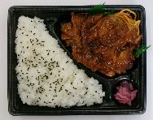 ご飯大盛！チキンステーキ弁当 | 本体価格 498円 税込価格 537.84円 |  |  | 2 |  |  |  |  |  | 2 |  |  |  |  |  |  |  |  |  |  |  |  |  | 4 | 2,151
 | ③ | 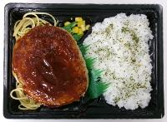 大きなデミグラスハンバーグ弁当 | 本体価格 398円 税込価格 429.84円 |  |  |  |  | 2 |  |  |  |  |  | 2 |  |  |  |  |  |  |  |  |  |  |  | 4 | 1,719
 | ④ | 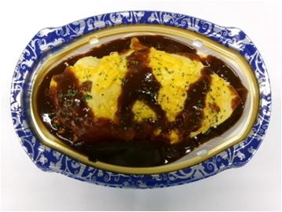 デミオムライス | 本体価格 298円 税込価格 321.84円 |  |  |  |  | 2 |  |  |  |  |  | 2 |  |  |  |  |  |  |  |  |  |  |  | 4 | 1,287
 | ⑤ | ねぎ塩豚カルビ重 | 本体価格 398円 税込価格 429.84円 |  |  |  |  |  |  | 2 |  |  |  |  |  |  |  |  |  |  |  |  |  |  |  | 2 | 860
 | ⑥ | 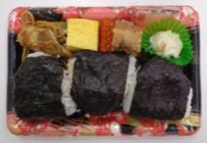 おにぎりおかずセット | 本体価格 298円 税込価格 321.84円 |  |  |  |  |  |  | 2 |  |  |  |  |  |  |  |  |  |  |  |  |  |  |  | 2 | 644
 | ⑦ | 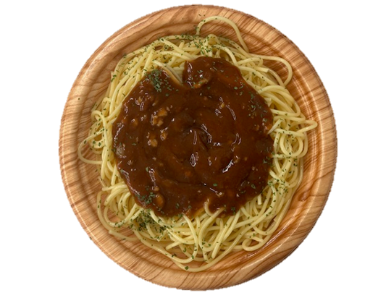 お肉のコクと旨みのミートソース | 本体価格 398円 税込価格 429.84円 |  |  |  |  |  |  |  |  |  |  |  |  |  |  |  |  |  |  |  |  |  |  | 0 | 0
 | ⑧ | おだしの和風明太子パスタ | 本体価格 398円 税込価格 429.84円 |  |  |  |  |  |  |  |  |  |  |  |  |  |  |  |  |  |  |  |  |  |  | 0 | 0
 | ⑨ | 冷しぶっかけとろろそば | 本体価格 398円 税込価格 429.84円 |  |  |  |  |  |  |  |  |  |  |  |  |  |  |  |  |  |  |  |  |  |  | 0 | 0
 | ⑩ | 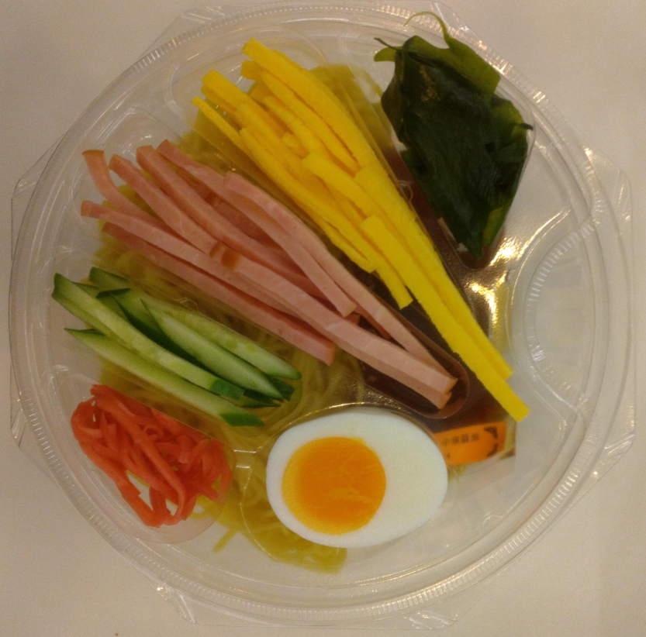 TV6種具材のこだわり冷し中華 | 本体価格 398円 税込価格 429.84円 |  |  |  |  |  |  |  |  |  |  |  |  |  |  |  |  |  |  |  |  |  |  | 0 | 0
 | ⑪ | 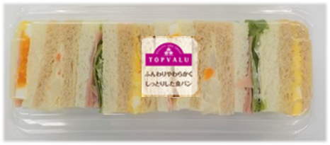 TVひとくちサンドボックス | 本体価格 278円 税込価格 300.24円 |  |  |  |  |  |  |  |  |  |  |  |  |  |  |  |  |  |  |  |  |  |  | 0 | 0
 | ⑫ | 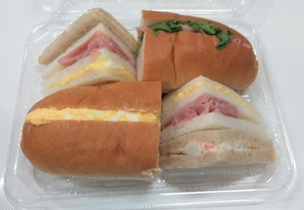 TV全粒粉入りロールのミックスサンド | 本体価格 318円 税込価格 343.44円 |  |  |  |  |  |  |  |  |  |  |  |  |  |  |  |  |  |  |  |  |  |  | 0 | 0
 | ⑬ | アクエリアス500ｍｌ | 本体価格 100円 税込価格 108円 |  |  |  |  |  |  |  |  |  |  |  |  |  |  |  |  |  |  |  |  |  |  | 0 | 0
 | ⑭ | 十六茶630ｍｌ | 本体価格 80円 税込価格 86.4円 |  |  |  |  |  |  |  |  |  |  |  |  |  |  |  |  |  |  |  |  |  |  | 0 | 0
 | ⑮ | 生茶525ｍｌ | 本体価格 80円 税込価格 86.4円 |  |  |  |  |  |  |  |  |  |  |  |  |  |  |  |  |  |  |  |  |  |  | 0 | 0
 | ⑯ | 香ばし麦茶650ｍｌ | 本体価格 80円 税込価格 86.4円 |  |  |  |  |  |  |  |  |  |  |  |  |  |  |  |  |  |  |  |  |  |  | 0 | 0
 | ⑰ | いろはす540ｍｌ | 本体価格 100円 税込価格 108円 |  |  |  |  |  |  |  |  |  |  |  |  |  |  |  |  |  |  |  |  |  |  | 0 | 0
 | ⑱ | アクエリアスパウチ冷凍 | 本体価格 100円 税込価格 108円 |  |  |  |  |  |  |  |  |  |  |  |  |  |  |  |  |  |  |  |  |  |  | 0 | 0
 |  | チェック欄 | 弁当総数 | 0 | 0 | 4 | 0 | 4 | 0 | 4 | 0 | 4 | 0 | 4 | 0 | 0 | 0 | 0 | 0 | 0 | 0 | 0 | 0 | 0 | 0
 |  |  | 飲料総数 | 0 | 0 | 0 | 0 | 0 | 0 | 0 | 0 | 0 | 0 | 0 | 0 | 0 | 0 | 0 | 0 | 0 | 0 | 0 | 0 | 0 | 0

商品一覧
商品リスト
商品名 | ＴＶ西京焼弁当（サーモントラウト） | ご飯大盛！チキンステーキ弁当 | 大きなデミグラスハンバーグ弁当 | デミオムライス
売価 | ¥537.84 | ¥537.84 | ¥429.84 | ¥321.84
本体価格 | ¥498 | ¥498 | ¥398 | ¥298
JANコード | 4549414548938 | 4949428572873 | 4949428569699 | 4949428560702
常温商品 | 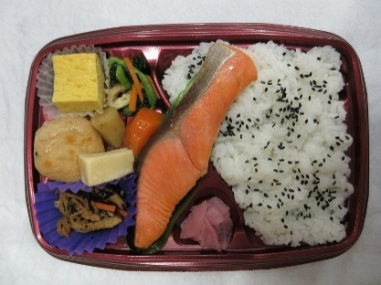
アレルゲン | 小麦・卵・乳成分・ごま・さけ・さば・大豆・鶏肉・ゼラチン | 小麦・ごま・大豆・鶏肉・豚肉 | 小麦・乳成分・牛肉・大豆・鶏肉・豚肉・りんご・ゼラチン | 小麦・卵・乳成分・牛肉・大豆・鶏肉
商品名 | ねぎ塩豚カルビ重 | おにぎりおかずセット | お肉のコクと旨みのミートソース | おだしの和風明太子パスタ
売価 | ¥429.84 | ¥321.84 | ¥429.84 | ¥429.84
本体価格 | ¥398 | ¥298 | ¥398 | ¥398
JANコード | 4589788440827 | 4949428570572 | 4904577125424 | 4904577125431
常温商品 | 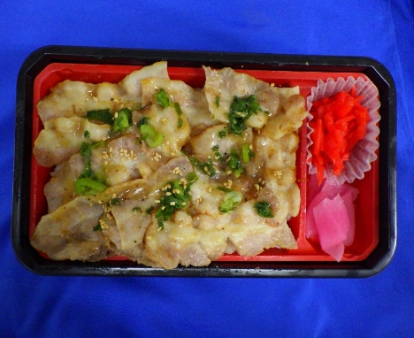 |  |  | 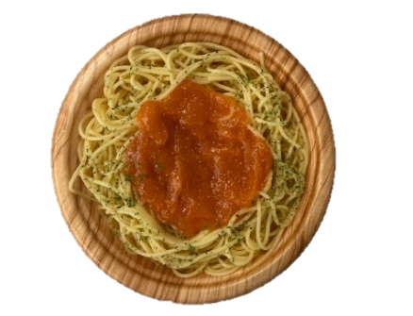
アレルゲン | 小麦・卵・大豆・豚肉・ごま・りんご | 小麦・卵・乳成分・牛肉・ごま・さけ・さば・大豆・鶏肉・豚肉・ゼラチン | 小麦・乳成分・牛肉・大豆・鶏肉・豚肉・ゼラチン | 小麦・大豆・鶏肉・ゼラチン
商品名 | 冷しぶっかけとろろそば | TV6種具材のこだわり冷し中華 | TVひとくちサンドボックス | TV全粒粉入りロールのミックスサンド
売価 | ¥429.84 | ¥429.84 | ¥300.24 | ¥343.44
本体価格 | ¥398 | ¥398 | ¥278 | ¥318
JANコード | 4901999105423 | 4549414628722 | 4549414627336 | 4549414652178
冷蔵商品
アレルゲン | 小麦・卵・そば・さば・大豆・やまいも | 小麦・卵・乳成分・ごま・大豆・鶏肉・豚肉・りんご | 小麦・卵・乳成分・大豆・豚肉 | 小麦・卵・乳成分・大豆・豚肉

